Chi tiết địa chất
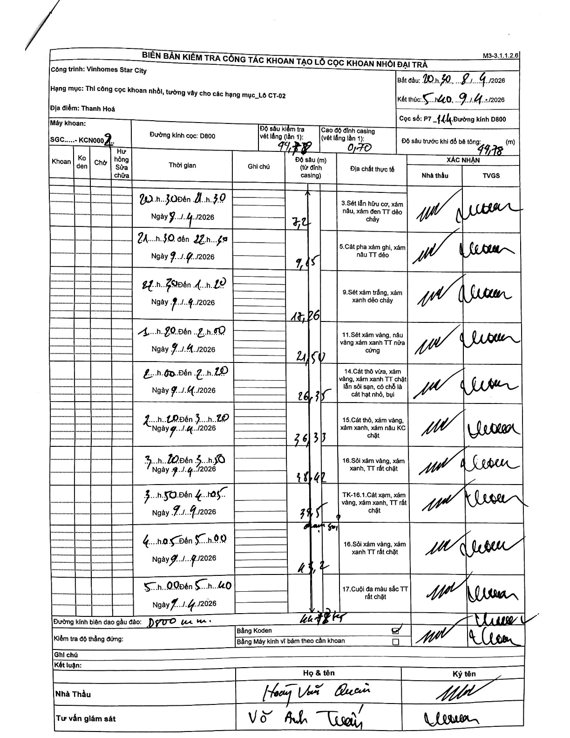
Dự án | Star City Thanh Hóa
Hạng mục | Thi công cọc khoan nhồi, tường vây cho các hạng mục_Lô CT-02
Tên bộ phận | Lô CT-02
Số hiệu cọc | P7-114
Tên Máy khoan | SGC-KCN0002
Đường kính | D800
Bắt đầu thi công | 20:30 08/04/2026
Kết thúc thi công | 05:40 09/04/2026

Địa chất TT | Đường kính | Mô tả lớp thiết kế | Từ (h) | Đến (h) | Cao độ từ | Cao độ đến | T.Gian (h) | Dài (m) | V (m/h) | Ghi chú
1 | D800 | Sét lẫn hữu cơ, xám nâu, xám đen TT dẻo chảy | 20:30 08/04/2026 | 21:30 08/04/2026 | -0.7 | -7.2 | 1 | 6.5 | 6.5 | Chiều dài tính từ đỉnh casing (7.2 - 0.7)
2 | D800 | Cát pha xám ghi, xám nâu TT dẻo | 21:30 08/04/2026 | 22:40 08/04/2026 | -7.2 | -9.65 | 1.17 | 2.45 | 2.1
3 | D800 | Sét xám trắng, xám xanh dẻo chảy | 22:40 08/04/2026 | 01:20 08/04/2026 | -9.65 | -18.26 | 2.67 | 8.61 | 3.23
4 | D800 | Sét xám vàng, nâu vàng xám xanh TT nửa cứng | 01:20 08/04/2026 | 02:00 08/04/2026 | -18.26 | -21.5 | 0.67 | 3.24 | 4.86
5 | D800 | Cát thô vừa, xám vàng, xám xanh TT chặt lẫn sỏi sạn, có chỗ là cát hạt nhỏ, bụi | 02:00 08/04/2026 | 02:20 08/04/2026 | -21.5 | -26.35 | 0.33 | 4.85 | 14.55
6 | D800 | Cát thô, xám vàng, xám xanh, xám nâu KC chặt | 02:20 08/04/2026 | 03:20 08/04/2026 | -26.35 | -36.33 | 1 | 9.98 | 9.98
7 | D800 | Sỏi xám vàng, xám xanh, TT rất chặt | 03:20 08/04/2026 | 03:50 08/04/2026 | -36.33 | -38.42 | 0.5 | 2.09 | 4.18
8 | D800 | TK-16.1.Cát xạm, xám vàng, xám xanh, TT rất chặt | 03:50 08/04/2026 | 04:05 08/04/2026 | -38.42 | -39.5 | 0.25 | 1.08 | 4.32
9 | D800 | Sỏi xám vàng, xám xanh TT rất chặt | 04:05 08/04/2026 | 05:00 08/04/2026 | -39.5 | -43.2 | 0.92 | 3.7 | 4.04
10 | D800 | Cuội đa màu sắc TT rất chặt | 05:00 08/04/2026 | 05:40 08/04/2026 | -43.2 | -44.78 | 0.67 | 1.58 | 2.37 | Độ sâu cuối cùng 44.78 khớp với xác nhận độ sâu kiểm tra vét lắng và độ sâu trước khi đổ bê tông

ẢNH BIÊN BẢN GỐC

